基本情報
 | 令和8年度版
■運営団体 |  | ※ 注意事項 | 月1回
団体名 |  | ←運営団体名を入力してください。 ここに入力した団体名で、今後の申請書、請求、実績報告の手続きが必要です。 | 月2回
団体所在地 |  | ←運営団体の所在地（住所）を入力してください。任意団体の場合は代表者住所など、書類の郵送先となります。記入必須です。 | 月3回
代表者名 |  | ←運営団体の代表者名を入力してください。書類郵送時の宛名となります。 | 週1回
郵送先住所 |  | ←書類の郵送先が団体所在地と異なる場合に入力してください。 | 週2回
郵送先宛名 |  | ←書類の郵送先宛名が団体代表者と異なる場合に入力してください。 | 週3回
■こどもの居場所 |  |  | 週4回
居場所名 |  | ←こどもの居場所の名称を入力してください。 | 週5回
主な 開催場所の住所 |  | ←こどもの居場所の開催地の住所及び施設名を入力してください。記入必須です。 | 週6回
開催頻度 |  | ←こどもの居場所のおおよその開催頻度を月1～3回、週1～6回、毎日、その他から選択してください。 | 毎日
各種提出書類は、このExcelファイルに順次シートを表示してお渡ししますので
都度入力のうえ、Excelファイルのままご提出ください。
※通帳コピー、領収書・レシートは別途、PDF・画像データの送付か紙媒体の郵送にてご提出願います。
 |  |  | その他

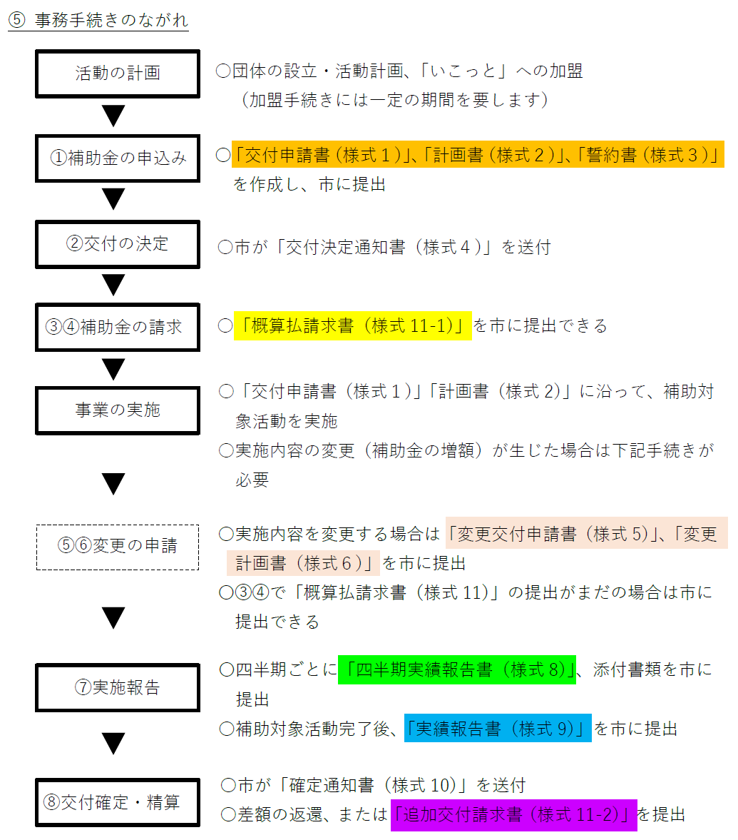

1_交付申請
【様式１】 |  |  |  |  | 年 ( | 年) | 月 日 | ← | （ 年）内に西暦を入れてください。元号が自動で入ります。 | □ | 普通
豊中市こどもの居場所づくり推進事業補助金交付申請書 |  |  |  |  |  |  |  |  | 日付は「4/1」のように入力すれば、「4月1日」と表示されます。 | ☑ | 当座
 |  |  |  |  |  |  |  | 文字入力はブルーグレーのセルのみ可能です。その他の項目は自動計算で入ります。
豊中市長 あて
 |  | 【申請者】
 |  | 所在地
 |  | 団体名
 |  | 代表者

 | 豊中市こどもの居場所づくり推進事業補助金交付要綱第５条第１項の規定により、
 | 補助金の交付を受けたいので、関係書類を添えて申請します。

 | 補助金申請額 |  |  | 円 |  |  |  | ← | 2_計画書シートに数値を入力すると自動的に反映されます。

 | こどもの居場所の名称

 | 補助事業等の内容等 |  | 別紙のとおり

 | 添付書類
 | （１）様式２ 補助対象活動計画書
 | （２）様式３ 誓約書

